工作表1
 |  | StarRocks | Doris | Clickhouse
 | Latest Version | 3.3.2(3.2/3.1/3.0/2.5...) | 3.0.1(1.2/2.0/2.1)
 | star | 8.6k | 12.2k | 36.5k
 | license | Apache-2.0 license | Apache-2.0 license | Apache-2.0 license
 | Contributor | 371 | 649
 | Languages
 | Code Stat | code files Total 893,686 5413 Java 329,677 2382 C++ 270,437 1061 C/C++ Header 102,370 1006 | Total 2,355,724 16,276 Java 677,650 5,303 Groovy 479,979 4,403 C++ 322,022 1268 C/C++ Header 153,665 1257
 | active | 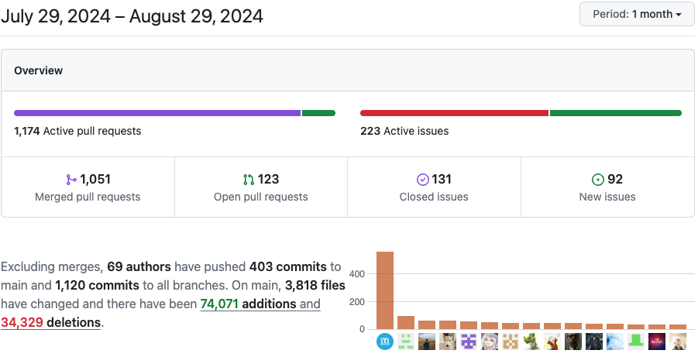 | 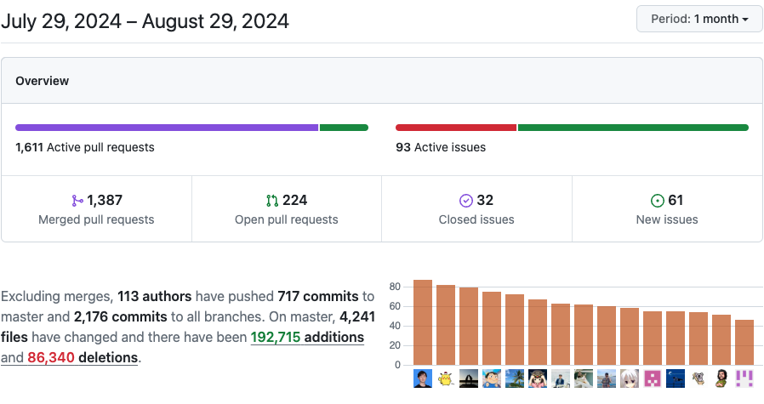
 |  | 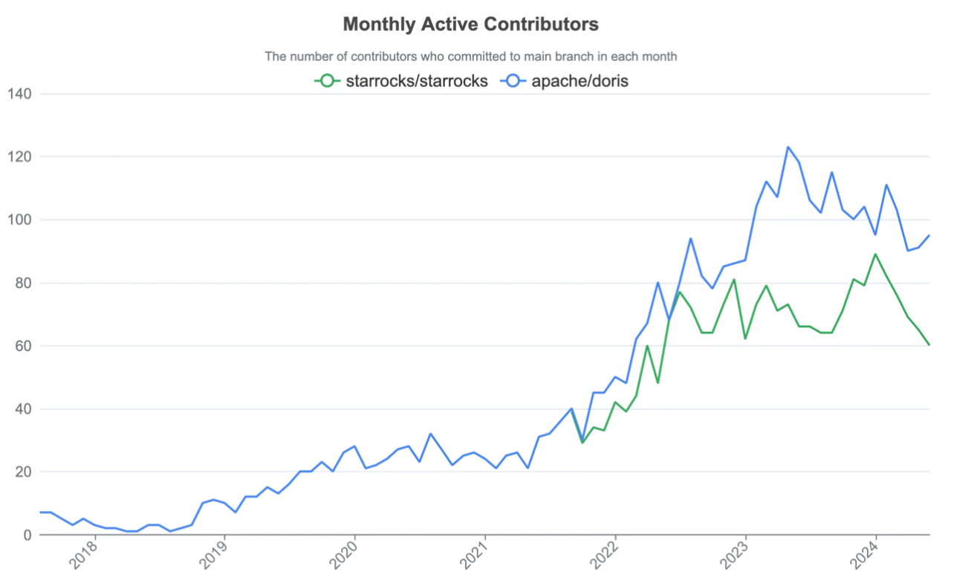
 | 商业化公司 | starrocks | SelectDB
 | 主键模型 | Delete+Insert 策略 全内存主键索引，每个segment对应多个delVector，冷热明显， HashMap + WAL 自 3.0 起，主键表解耦了排序键和主键 自 3.1.4 版本起，持久化主键索引（LSM） | 写时合并 自 2.1 版本，写时合并成为 Unique 模型的默认实现
index | 前缀索引和排序键 | 前缀字段的数量不超过 3 个，前缀索引项的最大长度为 36 字节。 自 3.0 版本起，支持修改主键表的排序键，自 3.3 版本起，支持修改明细表、聚合表和更新表的排序键。明细表和主键表中排序键可以为任意列的排序组合，聚合表和更新表中排序键必须包含所有 key 列，但是列的顺序无需与 key 列保持一致。 | 数据块一行数据的前 36 个字节作为这行数据的前缀索引。当遇到 VARCHAR 类型时，前缀索引会直接截断。如果第一列即为 VARCHAR，那么即使没有达到 36 字节，也会直接截断，后面的列不再加入前缀索引。 不支持修改 | 稀疏索引 主键中列的数量并没有明确的限制，长的主键会对插入性能和内存消耗有负面影响，但主键中额外的列并不影响 SELECT 查询的性能。
 | bf | ✔️ | ✔️ | ✔️
 | Inverted index | [Preview in 3.3.0] 全文倒排索引 | 从 2.0.0 版本开始，Doris 支持倒排索引 | ✖️
 | ngram-bf | [Preview] N-Gram bloom filter 索引 | released in 2.0.0 | ngrambf_v1 tokenbf_v1
 | bitmap index | ✔️ column粒度 | ✔️ | ✖️
 | ZoneMap index min/max/null | ✔️ page 粒度 | ✔️ | 跳数索引-minmax 没有看到null
 | set index(in CK help skip blocks) help locate rgiht MarkRange | ✖️ | ✖️ | ✔️
 | 【公测中】行列混存表 | ✔️ | ✖️ | ✖️
Materialized View | 异步物化视图 | ✔️ | ✔️ | non-transparency
 | 同步物化视图

计算 | optimization for ARM arch | released in 3.3.0 | released in 2.1.0
 | Spill To Disk | spill_to_disk | enable_spilling | ✖️
 | Resource Isolation | resource_group | workload group
 | synchronous materialized views | 注意事项 | 局限性
 | CBO | ✔️ | ✔️ | ✖️
 | 存算分离 | 3.2 | 3.0.1 | ✔️
 | tired storage | 2-tiered: ssd-hdd | 3-tiered: ssd-hdd-hdfs | 2-tiered: ssd-hdd
join | normal join | Broadcast Join shuffle Join : hash/sort merge | Broadcast Join shuffle Join : hash/sort merge | Broadcast join hash sort merge
 | Bucket Shuffle Join | ✔️ | ✔️ | ✖️
 | Colocate: local | ✔️ | ✔️ | ✖️

